ELLE YAPIMI
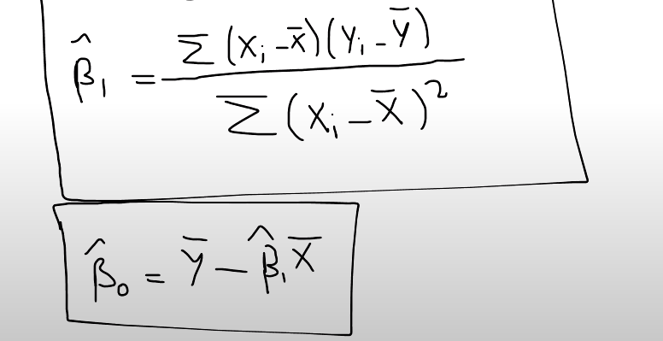
X | Y | X ORT | Y ORT | Xi - XORT | Yi - YORT | ÇARPMA | KARE TOPLA | B1 | B0 | Y TAHMİN | HATA
2 | 11 | 4 | 17 | -2 | -6 | 12 | 4 | 3 | 5 | 11 | 0
3 | 12 |  |  | -1 | -5 | 5 | 1 |  |  | 14 | -2
4 | 20 |  |  | 0 | 3 | 0 | 0 |  |  | 17 | 3
5 | 20 |  |  | 1 | 3 | 3 | 1 |  |  | 20 | 0
6 | 22 |  |  | 2 | 5 | 10 | 4 |  |  | 23 | -1
 |  |  |  |  |  | 30 | 10

TAHMİN ETTİĞİM MODEL = |  |  | ý = 5 + 3x

